Demográficas
Características sociodemográficas dos participantes (n=61)
Variáveis | Níveis | Frequência Absoluta | Frequência Relativa (%)
Gênero | Masculino | 21 | 34.4%
 | Feminino | 40 | 65.6%
Idade | 14 | 8 | 13.1%
 | 15 | 34 | 55.7%
 | 16 | 11 | 18.0%
 | 17 | 8 | 13.1%
Classe Econômica | A | 8 | 13.1%
 | B1 | 10 | 16.4%
 | B2 | 20 | 32.8%
 | C1 | 15 | 24.6%
 | C2 | 7 | 11.5%
 | D ou E | 1 | 1.6%
Indicador de depressão (CDI) | com indicadores | 34 | 55.7%
 | sem indicadores | 27 | 44.3%
Comorbidade Ansiedade (CDI + PROMIS) | com indicadores | 42 | 68.9%
 | sem indicadores | 19 | 31.1% | 70%

Instrumentos. total
Resultados dos instrumentos (n=61)

CDI - Total Frequência Absoluta (%)
PROMIS - Total Frequência Absoluta (%)
Variáveis e rótulos: |  | Gênero |  |  |  | Total
 |  | Masculino |  | Feminino
 |  | Frequência Total | Frequência Absoluta (%) | Frequência Total | Frequência Absoluta (%) | Frequência Total | Frequência Absoluta (%)
CDI_SIGNIFICADO | sem indicadores de depressão | 15 | 24.6% | 19 | 31.1% | 34 | 55.7%
 | indicadores de depressão | 6 | 9.8% | 21 | 34.4% | 27 | 44.3%
PROMIS_SIGNIFICADO | ansiedade muito leve | 10 | 16.4% | 4 | 6.6% | 14 | 23.0%
 | leve | 3 | 4.9% | 11 | 18.0% | 14 | 23.0%
 | moderada | 6 | 9.8% | 18 | 29.5% | 24 | 39.3%
 | severa | 2 | 3.3% | 7 | 11.5% | 9 | 14.8%
HS_FREQ_SIGNIFICADO | repertório abaixo da média inferior | 8 | 13.1% | 17 | 27.9% | 25 | 41.0%
 | repertório médio inferior | 1 | 1.6% | 6 | 9.8% | 7 | 11.5%
 | bom repertório | 7 | 11.5% | 12 | 19.7% | 19 | 31.1%
IHSA DEL PRETTE: Frequência - Total Frequência Absoluta (%)
IHSA DEL PRETTE: Dificuldade - Total Frequência Absoluta (%)
 | repertório elaborado | 0 | 0.0% | 1 | 1.6% | 1 | 1.6%
 | repertório altamente elaborado | 5 | 8.2% | 4 | 6.6% | 9 | 14.8%
HS_DIF_SIGNIFICADO | baixo custo de resposta | 7 | 11.5% | 12 | 19.7% | 19 | 31.1%
 | médio custo de resposta | 7 | 11.5% | 10 | 16.4% | 17 | 27.9%
 | alto custo de resposta | 7 | 11.5% | 18 | 29.5% | 25 | 41.0%

Instrumentos X Gênero
Resultados dos instrumentos (n=61)

Resultados CDI por gênero (n=61)
Resultados PROMIS por gênero (n=61)
Variáveis | Rótulos | Masculino | Feminino | Total
 |  | Frequência Absoluta (%) | Frequência Absoluta (%) | Frequência Absoluta (%)
CDI_SIGNIFICADO | sem indicadores de depressão | 24.6% | 31.1% | 55.7%
 | indicadores de depressão | 9.8% | 34.4% | 44.3%
PROMIS_SIGNIFICADO | ansiedade muito leve | 16.4% | 6.6% | 23.0%
 | leve | 4.9% | 18.0% | 23.0%
 | moderada | 9.8% | 29.5% | 39.3%
 | severa | 3.3% | 11.5% | 14.8%
HS_FREQ_SIGNIFICADO | repertório abaixo da média inferior | 13.1% | 27.9% | 41.0%
 | repertório médio inferior | 1.6% | 9.8% | 11.5%
Resultados IHSA-Del-Prette: Frequências
Resultados IHSA-Del-Prette: Dificuldade
 | bom repertório | 11.5% | 19.7% | 31.1%
 | repertório elaborado | 0.0% | 1.6% | 1.6%
 | repertório altamente elaborado | 8.2% | 6.6% | 14.8%
HS_DIF_SIGNIFICADO | baixo custo de resposta | 11.5% | 19.7% | 31.1%
 | médio custo de resposta | 11.5% | 16.4% | 27.9%
 | alto custo de resposta | 11.5% | 29.5% | 41.0%

Instrumentos X R$
 |  | Ind_CLASSE
Variáveis | Rótulos | A |  | B1 |  | B2 |  | C1 |  | C2 |  | D ou E
 |  | Frequência Total | Frequência Absoluta (%) | Frequência Total | Frequência Absoluta (%) | Frequência Total | Frequência Absoluta (%) | Frequência Total | Frequência Absoluta (%) | Frequência Total | Frequência Absoluta (%) | Frequência Total | Frequência Absoluta (%)
CDI_SIGNIFICADO | sem indicadores depressão | 5 | 14.7% | 5 | 14.7% | 12 | 35.3% | 10 | 29.4% | 2 | 5.9% | 0 | 0.0%
 | indicador depressão | 3 | 11.1% | 5 | 18.5% | 8 | 29.6% | 5 | 18.5% | 5 | 18.5% | 1 | 3.7%
PROMIS_SIGNIFICADO | ansiedade muito leve | 4 | 28.6% | 3 | 21.4% | 4 | 28.6% | 2 | 14.3% | 1 | 7.1% | 0 | 0.0%
 | leve | 1 | 7.1% | 2 | 14.3% | 2 | 14.3% | 6 | 42.9% | 3 | 21.4% | 0 | 0.0%
 | moderada | 2 | 8.3% | 2 | 8.3% | 13 | 54.2% | 5 | 20.8% | 1 | 4.2% | 1 | 4.2%
 | severa | 1 | 11.1% | 3 | 33.3% | 1 | 11.1% | 2 | 22.2% | 2 | 22.2% | 0 | 0.0%
HS_FREQ_SIGNIFICADO | repertório abaixo da média inferior | 7 | 28.0% | 5 | 20.0% | 7 | 28.0% | 5 | 20.0% | 1 | 4.0% | 0 | 0.0%
 | repertório médio inferior | 0 | 0.0% | 2 | 28.6% | 2 | 28.6% | 0 | 0.0% | 3 | 42.9% | 0 | 0.0%
 | bom repertório | 1 | 5.3% | 2 | 10.5% | 6 | 31.6% | 7 | 36.8% | 2 | 10.5% | 1 | 5.3%
 | repertório elaborado | 0 | 0.0% | 0 | 0.0% | 1 | 100.0% | 0 | 0.0% | 0 | 0.0% | 0 | 0.0%
 | repertório altamente elaborado | 0 | 0.0% | 1 | 11.1% | 4 | 44.4% | 3 | 33.3% | 1 | 11.1% | 0 | 0.0%
HS_DIF_SIGNIFICADO | baixo custo de resposta | 1 | 5.3% | 3 | 15.8% | 9 | 47.4% | 3 | 15.8% | 2 | 10.5% | 1 | 5.3%
 | médio custo de resposta | 3 | 17.6% | 3 | 17.6% | 5 | 29.4% | 4 | 23.5% | 2 | 11.8% | 0 | 0.0%
 | alto custo de resposta | 4 | 16.0% | 4 | 16.0% | 6 | 24.0% | 8 | 32.0% | 3 | 12.0% | 0 | 0.0%

Resultados CDI x Classe econômica
Resultados PROMIS x Classe econômica
Variáveis | Rótulos | INDICADOR ECONÔMICO
 |  | A | B1 | B2 | C1 | C2 | D ou E
 |  | Frequência Absoluta (%) | Frequência Absoluta (%) | Frequência Absoluta (%) | Frequência Absoluta (%) | Frequência Absoluta (%) | Frequência Absoluta (%)
CDI_SIGNIFICADO | sem indicadores depressão | 14.7% | 14.7% | 35.3% | 29.4% | 5.9% | 0.0%
 | indicador depressão | 11.1% | 18.5% | 29.6% | 18.5% | 18.5% | 3.7%
PROMIS_SIGNIFICADO | ansiedade muito leve | 28.6% | 21.4% | 28.6% | 14.3% | 7.1% | 0.0%
 | leve | 7.1% | 14.3% | 14.3% | 42.9% | 21.4% | 0.0%
 | moderada | 8.3% | 8.3% | 54.2% | 20.8% | 4.2% | 4.2%
 | severa | 11.1% | 33.3% | 11.1% | 22.2% | 22.2% | 0.0%
HS_FREQ_SIGNIFICADO | repertório abaixo da média inferior | 28.0% | 20.0% | 28.0% | 20.0% | 4.0% | 0.0%
 | repertório médio inferior | 0.0% | 28.6% | 28.6% | 0.0% | 42.9% | 0.0%
 | bom repertório | 5.3% | 10.5% | 31.6% | 36.8% | 10.5% | 5.3%
 | repertório elaborado | 0.0% | 0.0% | 100.0% | 0.0% | 0.0% | 0.0%
 | repertório altamente elaborado | 0.0% | 11.1% | 44.4% | 33.3% | 11.1% | 0.0%
HS_DIF_SIGNIFICADO | baixo custo de resposta | 5.3% | 15.8% | 47.4% | 15.8% | 10.5% | 5.3%
 | médio custo de resposta | 17.6% | 17.6% | 29.4% | 23.5% | 11.8% | 0.0%
 | alto custo de resposta | 16.0% | 16.0% | 24.0% | 32.0% | 12.0% | 0.0%

Resultados IHSA-Del-Prette: Frequência x Classe econômica
Resultados IHSA-Del-Prette: Dificuldade x Classe econômica

CDI - subcalas
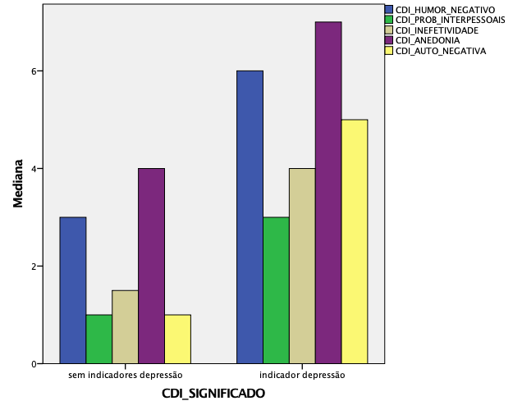
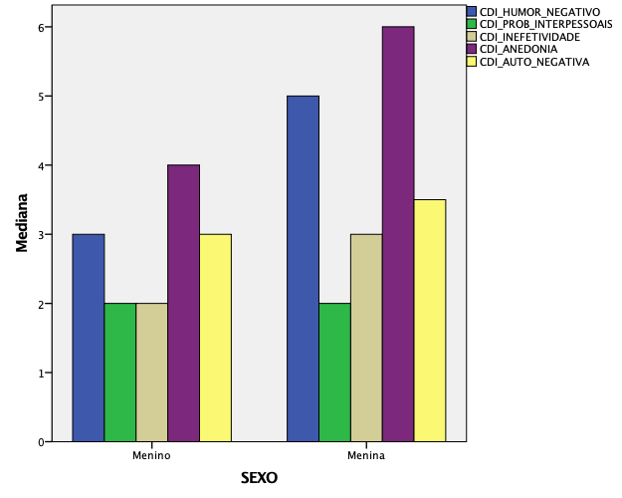
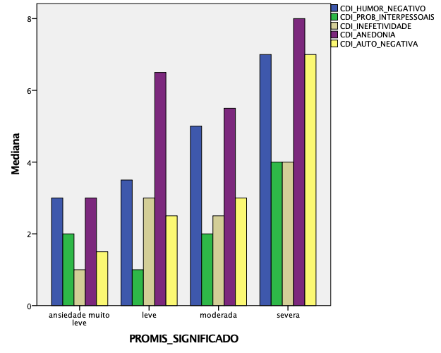
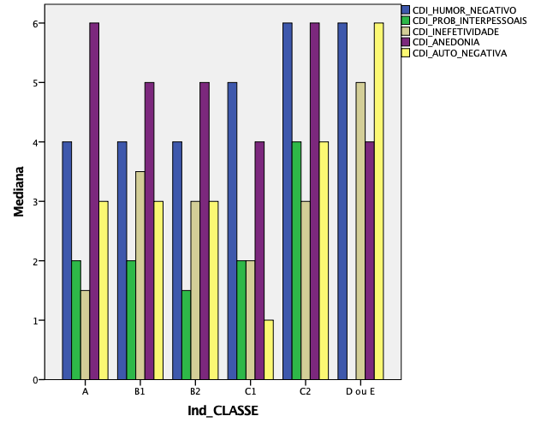
CDI - Subscalas

HS - subscalas
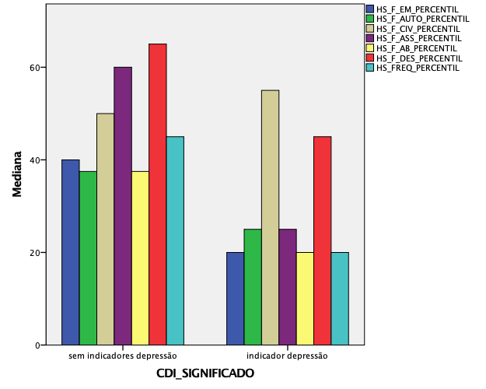
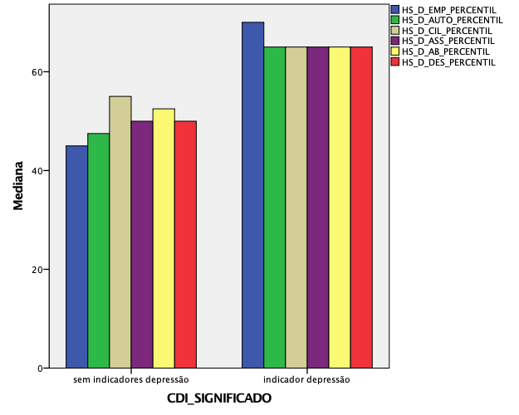
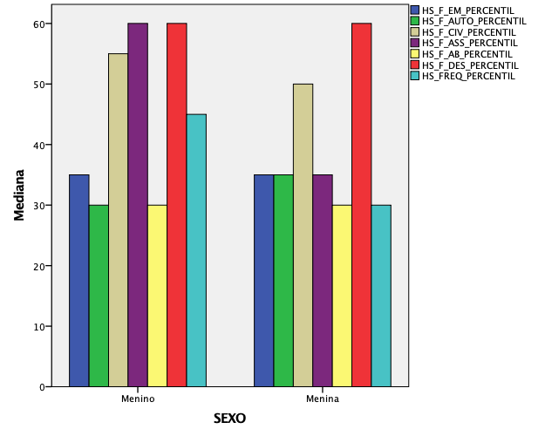
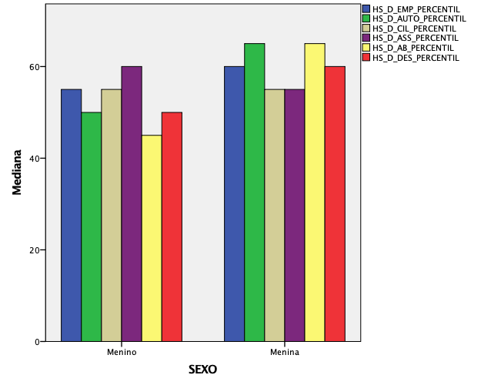
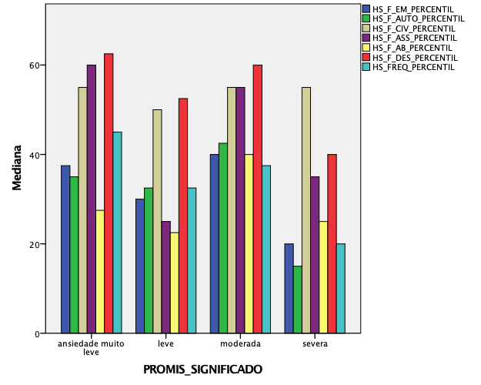
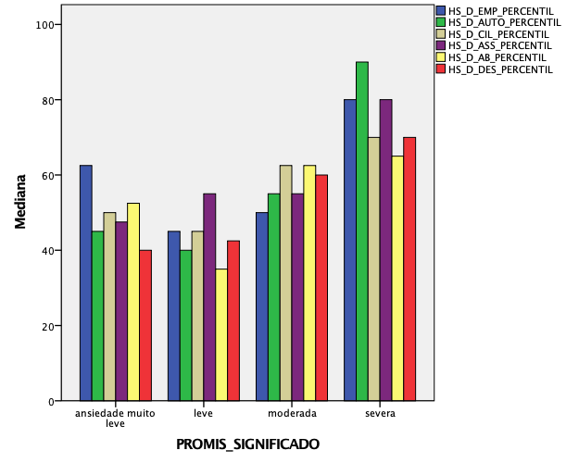
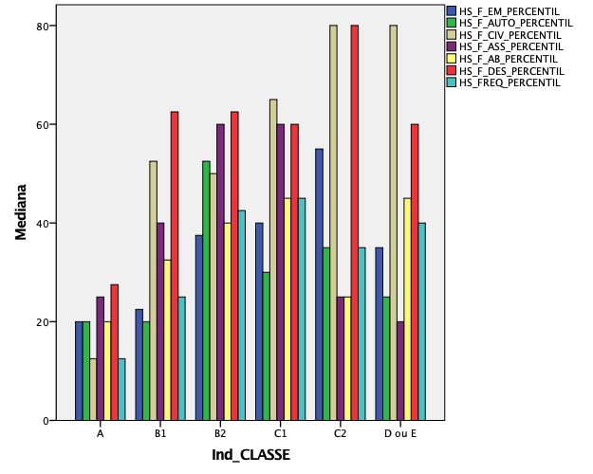
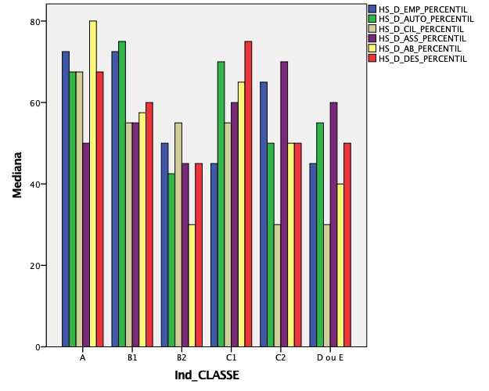
IHSA-Del-Prette: Subscalas de Frequência | IHSA-Del-Prette: Subscalas de Dificuldade

